Instrucciones
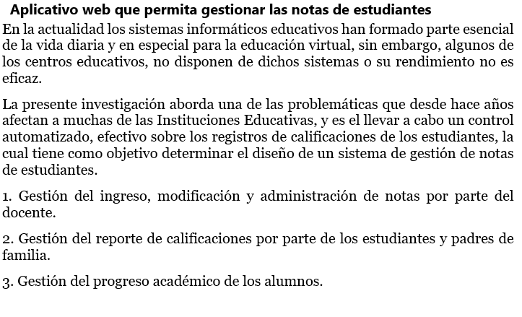

Gráficos
 | Proyecto
 | Aplicativo web que permita gestionar nota de estudiantes

Gráfico de esfuerzo

Gráfico de tareas

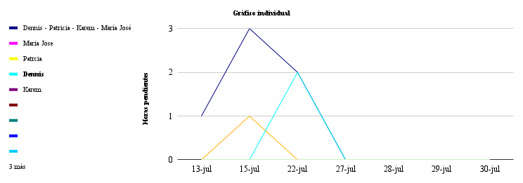

 | 2021-07-13 | 2021-07-15 | 2021-07-22 | 2021-07-27 | 2021-07-28 | 2021-07-29 | 2021-07-30
Dennis - Patricia - Karem - María José | 1 | 3 | 2 | 0 | 0 | 0 | 0
Maria Jose | 0 | 1 | 0 | 0 | 0 | 0 | 0
Patrcia | 0 | 1 | 0 | 0 | 0 | 0 | 0
Dennis | 0 | 0 | 2 | 0 | 0 | 0 | 0
Karem | 0 | 0 | 0 | 0 | 0 | 0 | 0
 | 0 | 0 | 0 | 0 | 0 | 0 | 0
 | 0 | 0 | 0 | 0 | 0 | 0 | 0
 | 0 | 0 | 0 | 0 | 0 | 0 | 0
 | 0 | 0 | 0 | 0 | 0 | 0 | 0
 | 0 | 0 | 0 | 0 | 0 | 0 | 0
 | 0 | 0 | 0 | 0 | 0 | 0 | 0
 | 0 | 0 | 0 | 0 | 0 | 0 | 0

